Pergola
ISOTRA a.s.
Bílovecká 2411/1, 746 01 Opava |  |  |  |  |  |  |  |  |  |  | TEL.: +420 553 685 101 |  |  |  | FAX: +420 553 685 110 |  |  |  |  |  |  |  |  |  |  |  |  |  |  |  |  |  |  |  |  |  |  |  |  |  |  | www.isotra.cz
Modulo d'ordine Pergola
Pergola ARTOSI

Ordine |  |  |  |  |  |  |  |  |  |  | Commitente
Nr. Ordine |  |  |  |  |  |  |  |  |  |  | Partita IVA:

Data di ordine: |  |  |  |  |  |  |  |  |  |  | Indirizzo di fatturazione

Telefono:
 |  |  |  |  |  |  |  |  |  |  | Indirizzo di consegna
Data di consegna:

Posizione | Nr. Pezzi | Apprev. 2 prodotto | Tipo di prodotto | Montaggio | Larghezza (mm) | Altezza = lunghezza (mm) | Colore verniciatura componenti | Colore lamelle | Visto da | Punto di accesso e numero di motori | Tipo motore | Punto di accesso ausiliario | Ancoraggio al telaio | Tipo di puntello | Puntello A1 | Puntello A1 - Altezza inferiore (mm) | Puntello A1 - Spostamento all´asse (mm) | Puntello A1 - posizione di scarico | Puntello A3 | Puntello A3 - Altezza inferiore (mm) | Puntello A3 -Spostamento all'asse (mm) | Puntello A3 - posizione di scarico | Puntello C1 | Puntello C1 - Altezza inferiore (mm) | Puntello C1 - Spostamento all' asse (mm) | Puntello C1 - posizione di scarico | Puntello C3 | Puntello C3 - Altezza inferiore (mm) | Puntello C3 - Spostamento all' asse (mm) | Puntello C3 - posizione di scarico | Puntello A2 (aggiuntiva) | Puntello A2 - Altezza inferiore (mm) | Puntello A2 -Spostamento all'asse (mm) | Puntello A2 - posizione di scarico | Puntello C2 (aggiuntiva) | Puntello C2 - Altezza inferiore (mm) | Puntello C2 -Spostamento all'asse (mm) | Puntello C2 - posizione di scarico | Numero di lamelle nella 2a sezione | Illuminazione | Posizione dell'illuminazione | Imballo
1 | 2 | 3 | 4 | 5 | 6 | 7 | 8 | 9 | 10 | 11 | 12 | 13 | 14 | 15 | 16 | 17 | 18 | 19 | 20 | 21 | 22 | 23 | 24 | 25 | 26 | 27 | 28 | 29 | 30 | 31 | 32 | 33 | 34 | 35 | 36 | 37 | 38 | 39 | 40 | 41 | 42 | 43

Nota:

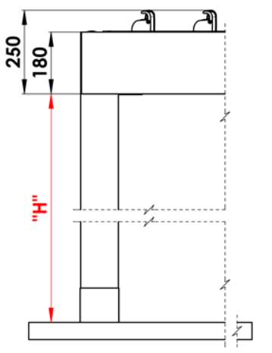
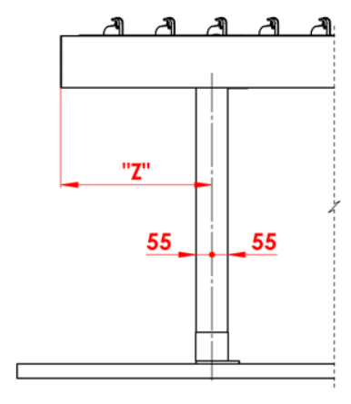
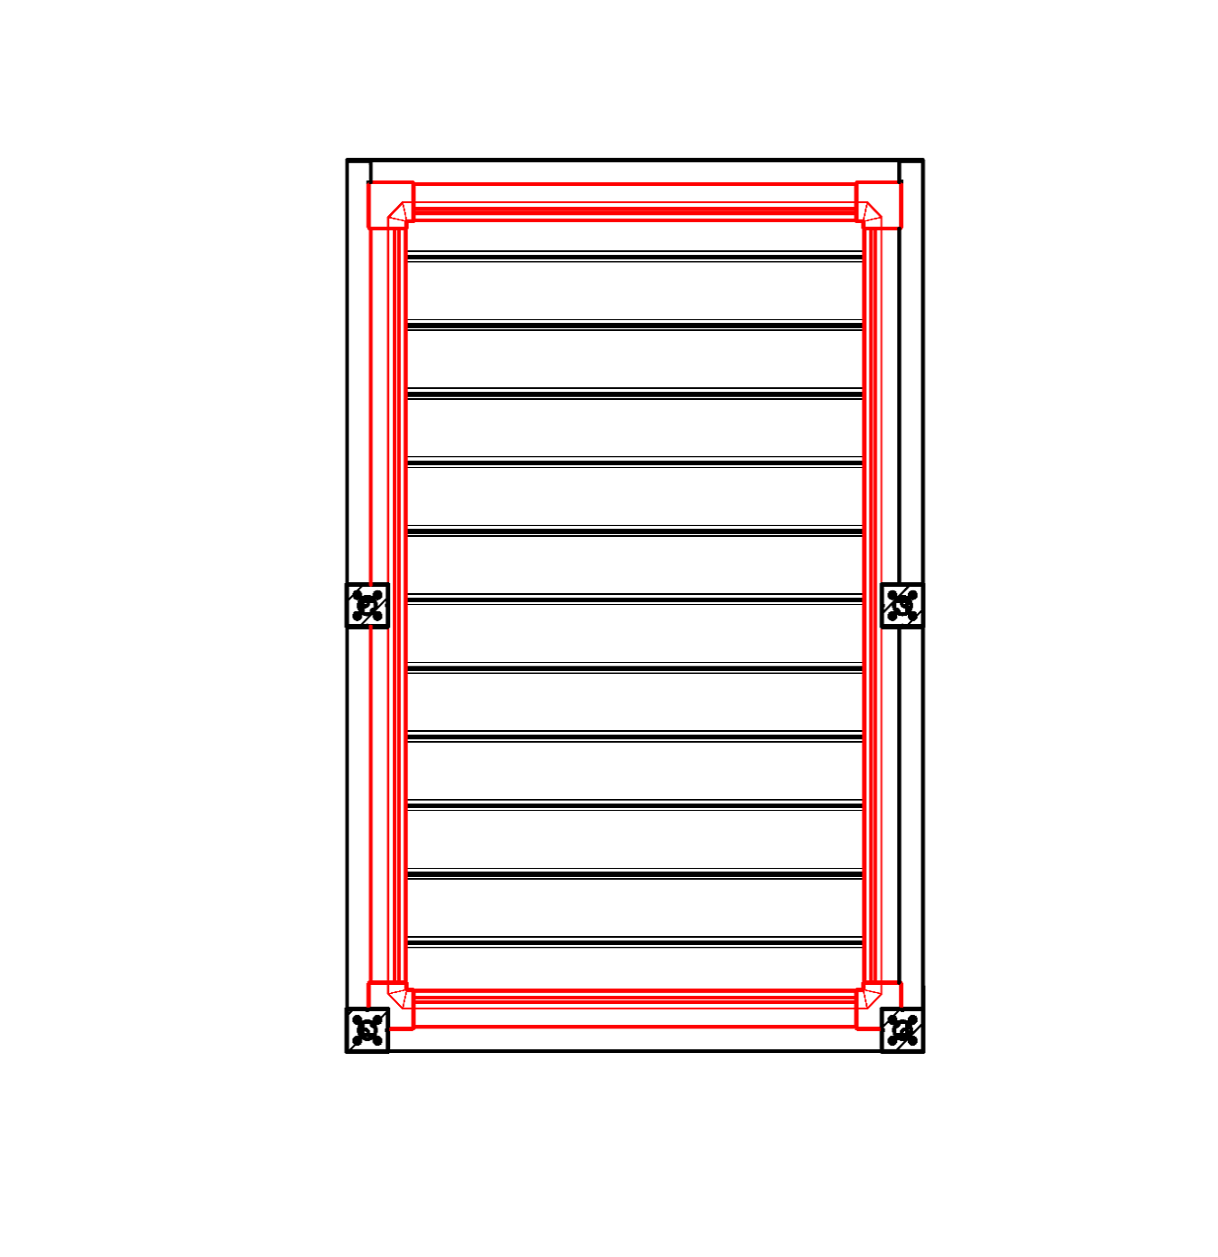
Commenti:
16/ Altezza inferiore tra 500 - 3000mm. |  |  |  |  |  |  | S - larghezza |  |  |  |  |  |  |  |  |  | Altezza inferiore |  |  |  |  | Spostamento di puntello sulla lunghezza |  |  |  |  |  |  |  |  |  |  | Grondaia a tutto tondo
17/ Spostamento all' asse 0mm, oppure tra 255 - 1055mm spostamento sulla lunghezza, oppure tra 255 - 555mm spostamento di larghezza. |  |  |  |  |  |  | L -lunghezza

Numero scarichi suggerito:
fino a 12m² superficie pergola - 1 scarico
a partire da 12m² superficie pergola - 2 scarichi
oltre 24m² superficie pergola- 3 scarichi

Note:
Profili di copertura si ordinano separatamente.
Profilo di copertura PK_05 non è abbinabile a spazzole di tenuta.
Per motivi tecnologici non è possibile riverniciare profili

 |  |  |  |  |  |  |  |  |  |  |  |  |  |  |  |  | Posizione scarico nel puntello

Validità a partire dal: 10.12.2025.
Le disposizioni delle Condizioni Generali di ISOTRA a.s. si applicano a tutti i rapporti commerciali. come modificato, se non diversamente specificato

Istruzioni pergolato
Modulo d'ordine Pergola

Abbreviaz.2 prodotto
Abbreviazione | nome | nota | Tipo montaggio
ARTOSI

Tipo prodotto |  |  |  | Typ A
Abbreviazione | nome | nota
ARTOSI

Tipo montaggio
Abbreviazione | nome | nota
A | Typ A
B | Typ B
D | Typ D

Colore componenti verniciati
Abbreviazione | nome | nota
9010M | RAL bianco 9010 matt | standard
9010S | RAL bianco 9010 struttura | standard
9006RAL | RAL argente 9006 | standard
9006S | RAL argente 9006 struttura | standard
9007RAL | RAL grigio (alluminio grigio) 9007 | standard
9007S | RAL grigio (alluminio grigio) 9007 struttura | standard
8014M | RAL marrone di seppia 8014 matt | standard
8014S | RAL marrone di seppia 8014 struttura | standard
7016M | RAL grigio (antracite) 7016 matt | standard
7016S | RAL grigio (antracite) 7016 struttura | standard
DB702 | RAL grigio (speciale per lamella DB702) | standard
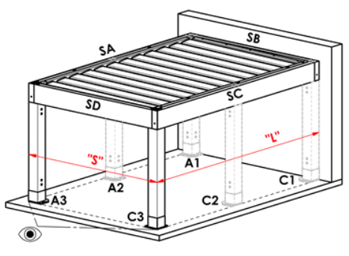
DB703 | RAL grigio (scuro perlato) DB703 | standard |  | Typ B
1003RAL | RAL giallo (segnale) 1003
1013RAL | RAL giallo ( ostriche ) 1013
1015RAL | RAL giallo ( avorio chiaro) 1015
3000RAL | RAL rosso (focoso ) 3000
3005RAL | RAL rosso( vino ) 3005
5005RAL | RAL blu segnale 5005
5009RAL | RAL blu (azzurro) 5009
5011RAL | RAL blu ( acciaio) 5011
5014RAL | RAL blu ( colomba ) 5014
6005RAL | RAL verde ( muschio) 6005
7001RAL | RAL grigio ( argento ) 7001
7009RAL | RALgrigio ( verdrasto ) 7009
7015RAL | RAL grigio basalto 7015
7016RAL | RAL grigio (antracite) 7016
7021RAL | RAL grigio nerastro 7021
7024RAL | RAL grigio grafite7024
7035RAL | RAL grigio luce 7035
8003RAL | RAL marrone fango 8003
8011RAL | RAL marrone noce 8011
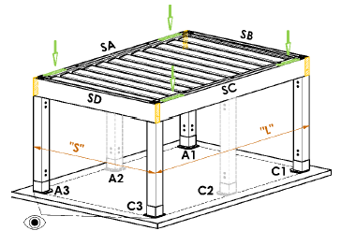
8012RAL | RAL marrone rossiccio 8012
8014RAL | RAL marrone seppia 8014
8017RAL | RALmarrone cioccolato 8017
8019RAL | RAL marrone grigiastro8019 |  |  | Typ D
9001RAL | RAL bianco crema 9001
9003RAL | RAL bianco 9003
9005RAL | RAL nero intenso 9005
9010RAL | RAL bianco 9010
1001RAL | RAL beige 1001
1011RAL | RAL beige marrone 1011
3002RAL | RAL rosso carminio 3002
3003RAL | RAL rosso rubino 3003
3004RAL | RAL rosso porpora 3004
3012RAL | RAL rosso beige 3012
5002RAL | RAL blu oltremare 5002
5013RAL | RAL blu cobalto 5013
5018RAL | RAL blu turchese 5018
6009RAL | RAL verde abete 6009
6011RAL | RAL verde reseda 6011
6018RAL | RAL verde giallastro 6018
6026RAL | RAL verde opale 6026
7006RAL | RAL grigio beige 7006
7022RAL | RAL grigio ombra 7022
7023RAL | RAL grigio calcestruzzo 7023
7030RAL | RAL grigio pietra 7030
7036RAL | RAL grigio platino 7036
7038RAL | RAL grigio agata 7038
7040RAL | RAL grigio finestra 7040
7046RAL | RAL grigio tele 2 7046
7047RAL | RAL grigio tele 4 7047
7048RAL | RAL grigio topo perlato 7048
8001RAL | RAL marrone ocra 8001
8002RAL | RAL marrone segnale 8002
8004RAL | RAL marrone rame 8004
8007RAL | RAL marrone capriolo 8007
8016RAL | RAL marrone mogano 8016
8023RAL | RAL marrone arancio 8023
8028RAL | RAL marrone terra 8028
9002RAL | RAL bianco grigiastro 9002
9004RAL | RAL nero segnale 9004
9016M | RAL bianco traffico MATT 9016
9016RAL | RAL bianco traffico 9016
9017RAL | RAL nero traffico 9017
9022RAL | RAL grigio chiaro perlato 9022
VSR780 | RAL VSR 780
7012RAL | RAL grigio basalto 7012
7039RAL | RAL grigio (cristallo) 7039
X | ALTRO (i nota RAL per sala di verniciatura)

Colore lamelle
Abbreviazione | nome | nota
9010M | RAL bianco 9010 matt | standard
9010S | RAL bianco 9010 struttura | standard
9006RAL | RAL argente 9006 | standard
9006S | RAL argente 9006 struttura | standard
9007RAL | RAL grigio (alluminio grigio) 9007 | standard
9007S | RAL grigio (alluminio grigio) 9007 struttura | standard
8014M | RAL marrone di seppia 8014 matt | standard
8014S | RAL marrone di seppia 8014 struttura | standard
7016M | RAL grigio (antracite) 7016 matt | standard
7016S | RAL grigio (antracite) 7016 struttura | standard
DB702 | RAL grigio (speciale per lamella DB702) | standard
DB703 | RAL grigio (scuro perlato) DB703 | standard
1003RAL | RAL giallo (segnale) 1003
1013RAL | RAL giallo ( ostriche ) 1013
1015RAL | RAL giallo ( avorio chiaro) 1015
3000RAL | RAL rosso (focoso ) 3000
3005RAL | RAL rosso( vino ) 3005
5005RAL | RAL azzurro ( segnale) 5005
5009RAL | RAL blu (azzurro) 5009
5011RAL | RAL blu ( acciaio) 5011
5014RAL | RAL blu ( colomba ) 5014
6005RAL | RAL verde ( muschio) 6005
7001RAL | RAL grigio ( argento ) 7001
7009RAL | RALgrigio ( verdrasto ) 7009
7015RAL | RAL grigio basalto 7015
7016RAL | RAL grigio (antracite) 7016
7021RAL | RAL grigio nerastro 7021
7024RAL | RAL grigio grafite7024
7035RAL | RAL grigio luce 7035
8003RAL | RAL marrone fango 8003
8011RAL | RAL marrone noce 8011
8012RAL | RAL marrone rossiccio 8012
8014RAL | RAL marrone seppia 8014
8017RAL | RALmarrone cioccolato 8017
8019RAL | RAL marrone grigiastro8019
9001RAL | RAL bianco crema 9001
9003RAL | RAL bianco 9003
9005RAL | RAL nero intenso 9005
9010RAL | RAL bianco 9010
1001RAL | RAL beige 1001
1011RAL | RAL beige marrone 1011
3002RAL | RAL rosso carminio 3002
3003RAL | RAL rosso rubino 3003
3004RAL | RAL rosso porpora 3004
3012RAL | RAL rosso beige 3012
5002RAL | RAL blu oltremare 5002
5013RAL | RAL blu cobalto 5013
5018RAL | RAL blu turchese 5018
6009RAL | RAL verde abete 6009
6011RAL | RAL verde reseda 6011
6018RAL | RAL verde giallastro 6018
6026RAL | RAL verde opale 6026
7006RAL | RAL grigio beige 7006
7016M | RAL grigio antracite MATT 7016
7022RAL | RAL grigio ombra 7022
7023RAL | RAL grigio calcestruzzo 7023
7030RAL | RAL grigio pietra 7030
7036RAL | RAL grigio platino 7036
7038RAL | RAL grigio agata 7038
7040RAL | RAL grigio finestra 7040
7046RAL | RAL grigio tele 2 7046
7047RAL | RAL grigio tele 4 7047
7048RAL | RAL grigio topo perlato 7048
8001RAL | RAL marrone ocra 8001
8002RAL | RAL marrone segnale 8002
8004RAL | RAL marrone rame 8004 |  | Direzione rimbaltamento di lamelle
8007RAL | RAL marrone capriolo 8007
8016RAL | RAL marrone mogano 8016 |  |  | směr pohledu "A" |  | Směr pohledu "B"
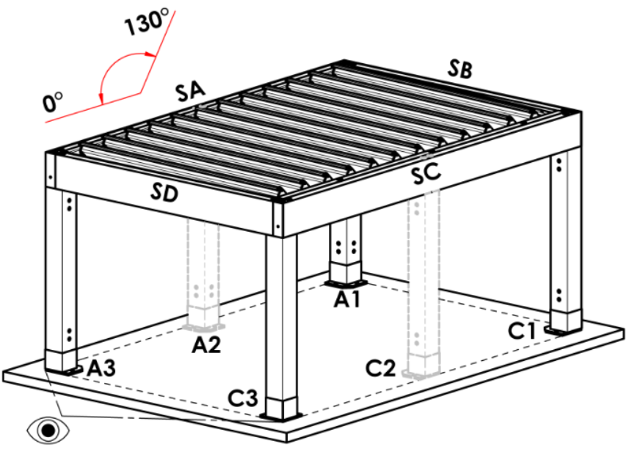
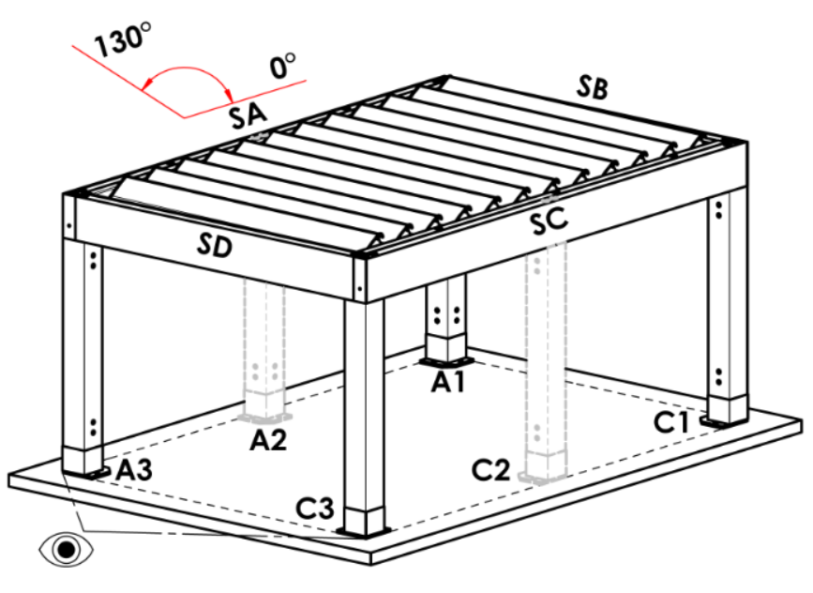
8023RAL | RAL marrone arancio 8023
8028RAL | RAL marrone terra 8028
9002RAL | RAL bianco grigiastro 9002
9004RAL | RAL nero segnale 9004
9016M | RAL bianco traffico MATT 9016
9016RAL | RAL bianco traffico 9016
9017RAL | RAL nero traffico 9017
9022RAL | RAL grigio chiaro perlato 9022
VSR780 | RAL VSR 780
7012RAL | RAL grigio basalto 7012
7039RAL | RAL grigio (cristallo) 7039
X | ALTRO (i nota RAL per sala di verniciatura)
ISD110 | Isotra systéme DECORAL - SD110 | la lunghezza massima della pergola in Decoral è di 4,5 m
ISD120 | Isotra systéme DECORAL - ISD120 | la lunghezza massima della pergola in Decoral è di 4,5 m
ISD130 | Isotra systéme DECORAL - ISD130 | la lunghezza massima della pergola in Decoral è di 4,5 m
ISD140 | Isotra systéme DECORAL - ISD140 | la lunghezza massima della pergola in Decoral è di 4,5 m
ISD150 | Isotra systéme DECORAL - ISD150 | la lunghezza massima della pergola in Decoral è di 4,5 m
ISD160 | Isotra systéme DECORAL - ISD160 | la lunghezza massima della pergola in Decoral è di 4,5 m
ISD210 | Isotra systéme DECORAL - ISD210 | la lunghezza massima della pergola in Decoral è di 4,5 m
ISD220 | Isotra systéme DECORAL - ISD220 | la lunghezza massima della pergola in Decoral è di 4,5 m
ISD230 | Isotra systéme DECORAL - ISD230 | la lunghezza massima della pergola in Decoral è di 4,5 m
ISD310 | Isotra systéme DECORAL - ISD310 | la lunghezza massima della pergola in Decoral è di 4,5 m
ISD152 | Isotra systém DECORAL Iisse ISD152 | la lunghezza massima della pergola in Decoral è di 4,5 m
ISD154 | Isotra systém DECORAL Iisse ISD154 | la lunghezza massima della pergola in Decoral è di 4,5 m
ISD200 | Isotra systém DECORAL structuré ISD200 | la lunghezza massima della pergola in Decoral è di 4,5 m
ISD212 | Isotra systém DECORAL structuré ISD212 | la lunghezza massima della pergola in Decoral è di 4,5 m
ISD214 | Isotra systém DECORAL structuré ISD214 | la lunghezza massima della pergola in Decoral è di 4,5 m
ISD222 | Isotra systém DECORAL structuré ISD222 | la lunghezza massima della pergola in Decoral è di 4,5 m
ISD500 | Isotra systém DECORAL lisse ISD500 | la lunghezza massima della pergola in Decoral è di 4,5 m
ISD510 | Isotra systém DECORAL lisse ISD510 | la lunghezza massima della pergola in Decoral è di 4,5 m
ISD600 | Isotra systém DECORAL structuré ISD600 | la lunghezza massima della pergola in Decoral è di 4,5 m
ISD610 | Isotra systém DECORAL structuré ISD610 | la lunghezza massima della pergola in Decoral è di 4,5 m
ISD620 | Isotra systém DECORAL structuré ISD620 | la lunghezza massima della pergola in Decoral è di 4,5 m
ISD630 | Isotra systém DECORAL structuré ISD630 | la lunghezza massima della pergola in Decoral è di 4,5 m
ISD640 | Isotra systém DECORAL structuré ISD640 | la lunghezza massima della pergola in Decoral è di 4,5 m
ISD700 | Isotra systém DECORAL ISD700 | la lunghezza massima della pergola in Decoral è di 4,5 m
Xisd | ALTRO ISD (consultare il proprio rappresentante di vendita per la data) | la lunghezza massima della pergola in Decoral è di 4,5 m
...
Colore lamelle
DB703S/9007S | la parte superiore DB703S / parte inferiore 9007S

Direzione rimbaltamento di lamelle
Abbreviazione | nome | nota
A | direzione rimbaltamento "A"
B | direzione rimbaltamento"B"

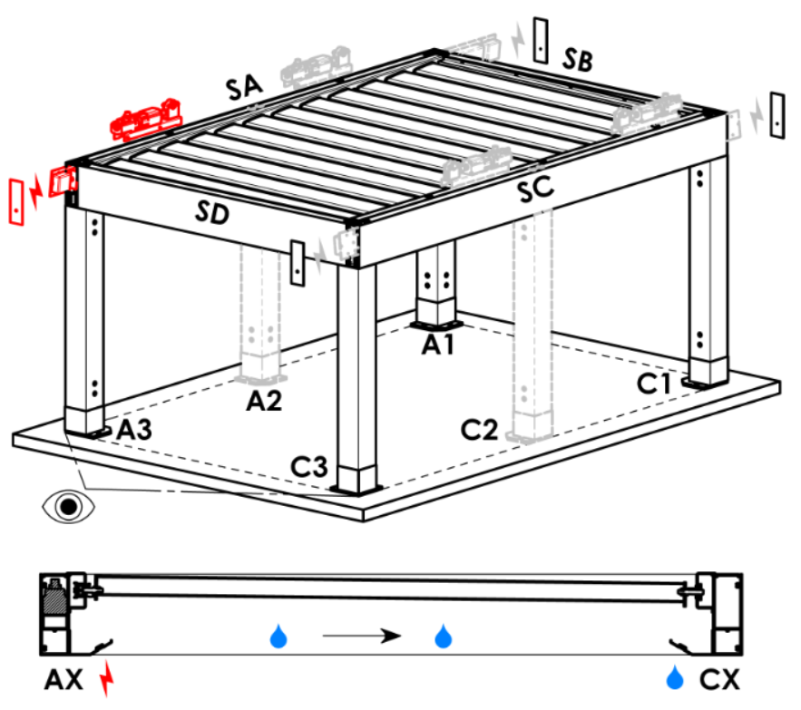
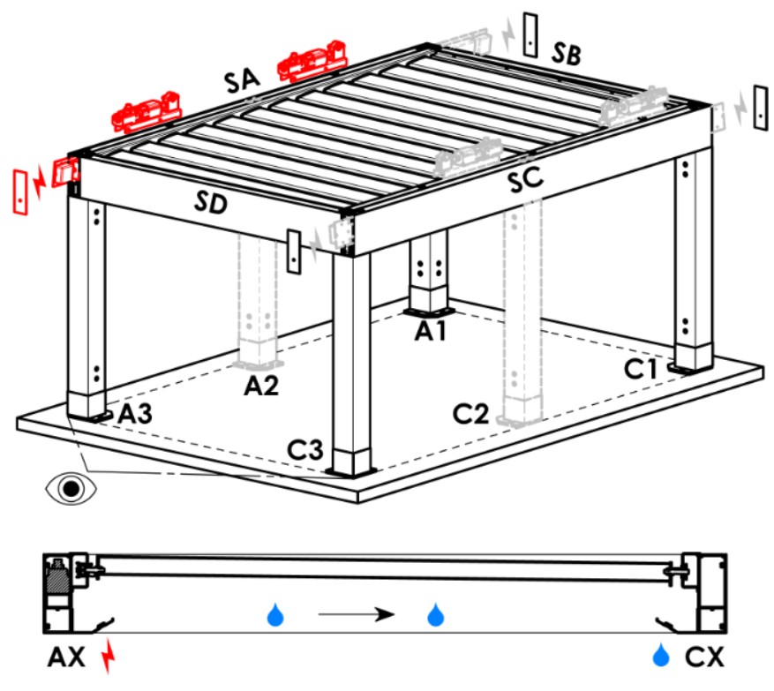
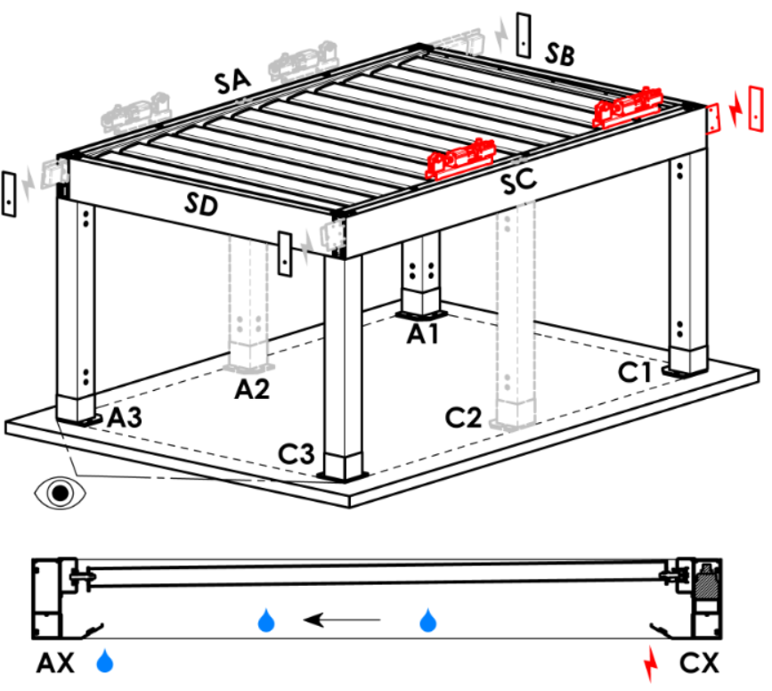
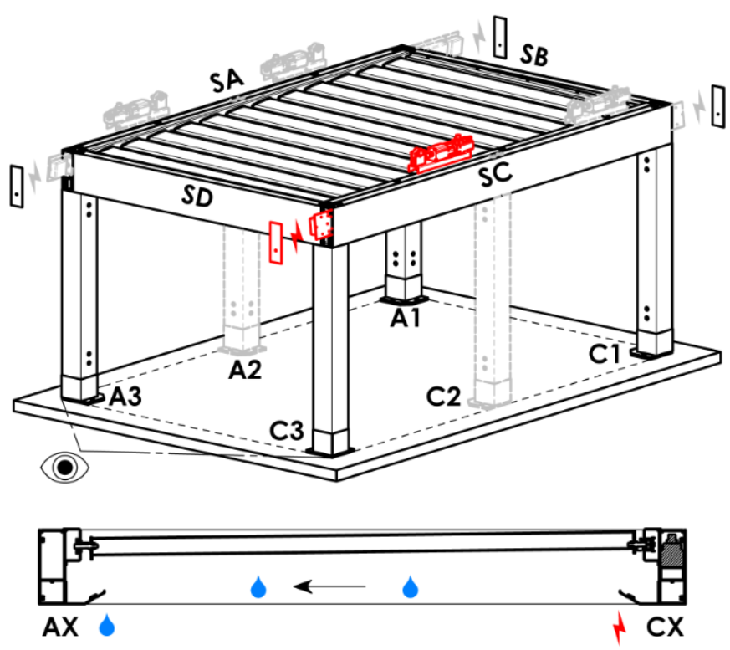
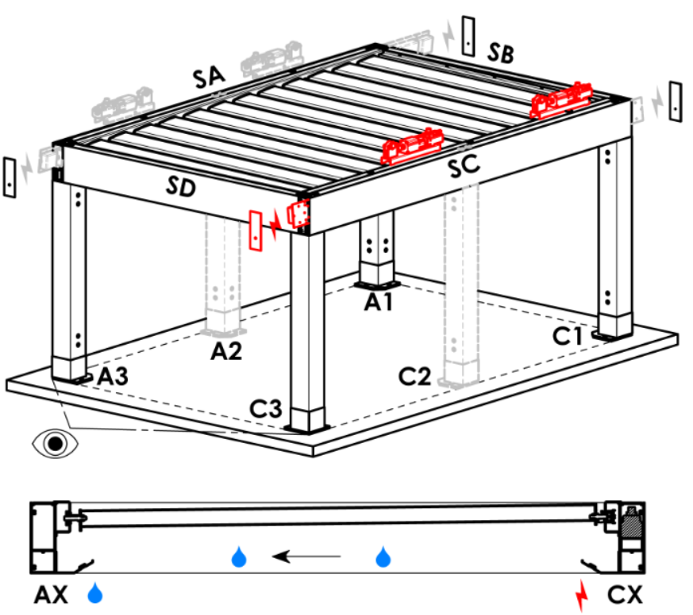
Punto di accesso e numero di motori
Abbreviazione | nome | nota | Punto di accesso e numero di motori
A1 | A1 | 1pz motore | A1 |  | A1A3 |  | A3 | A3A1 | C1 | C1C3 | C3 | C3C1
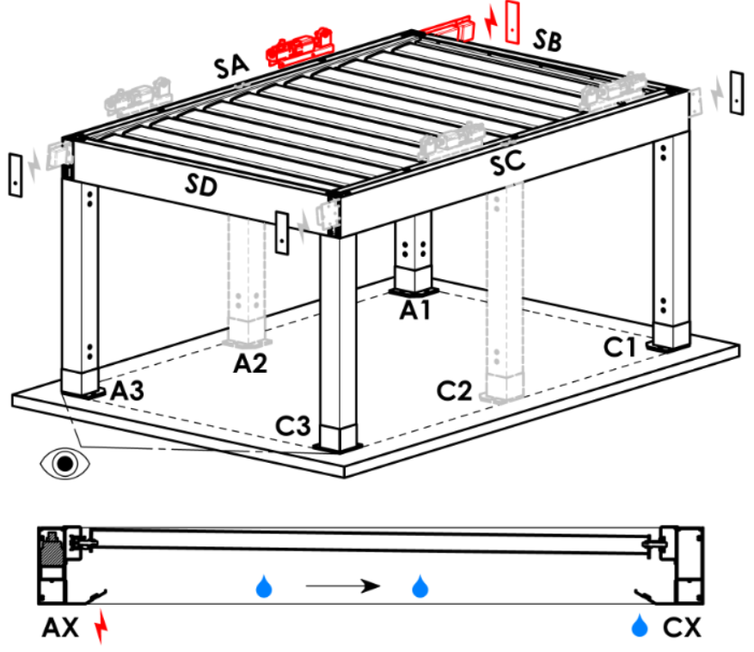
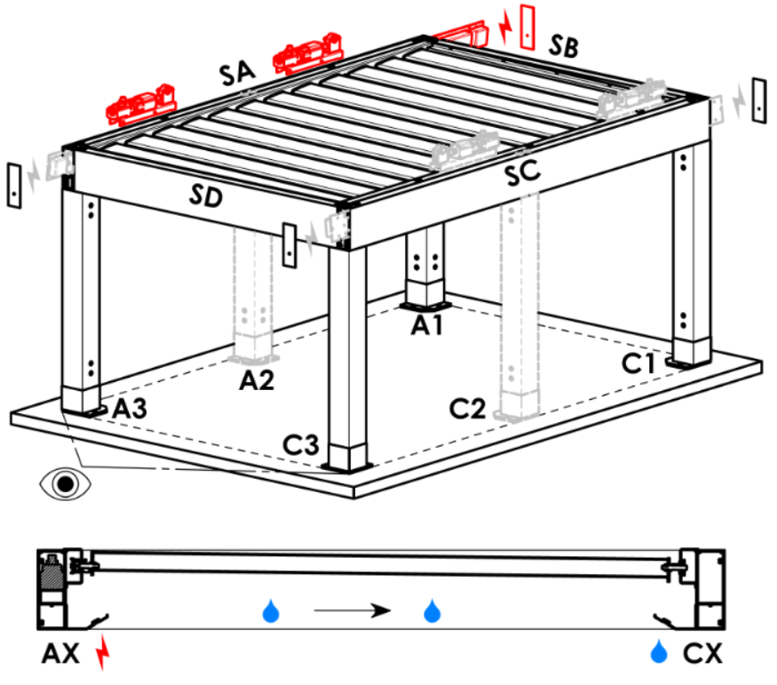
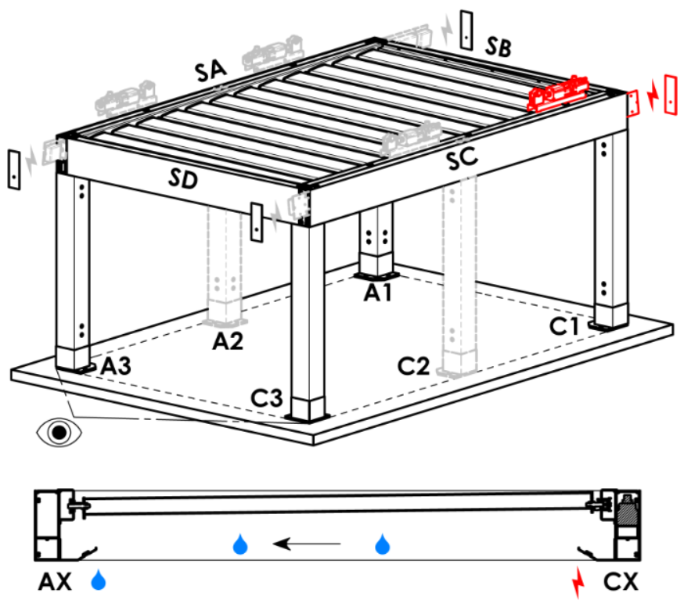
A3 | A3 | 1pz motore
C1 | C1 | 1pz motore
C3 | C3 | 1pz motore
A1A3 | A1+A3 | 2pz motori, alimentazione elettrica da A1
C1C3 | C1+C3 | 2pz motori, alimentazione elettrica da C1
A3A1 | A3+A1 | 2pz motori, alimentazione elettrica da A3
C3C1 | C3+C1 | 2pz motori, alimentazione elettrica da C3

Tipo motore
Abbreviazione | nome | nota
S_WT_SR | 01.motor Somfy WT+SLIM IO receiver
S_WT | 01.motor Somfy WT

Punto di accesso ausiliario
Abbreviazione | nome | nota
N | non c'è | per tipo pergolato A e B
SA-A3 | nel profilo SA - all'angolo A3 | per tipo pergolato D, punto di accesso A3 e A3A1
SA-A1 | nel profilo SA - all'angolo A1 | per tipo pergolato D, punto di accesso A1 e A1A3
SC-C1 | nel profilo SC - all'angolo C1 | per tipo pergolato D, punto di accesso C1 e C1C3
SC-C3 | nel profilo SC - all'angolo C3 | per tipo pergolato D, punto di accesso C3 e C3C1

Ancorragio di telaio
Abbreviazione | nome | nota | Ancoraggio al telaio
...

